Накладная-№3
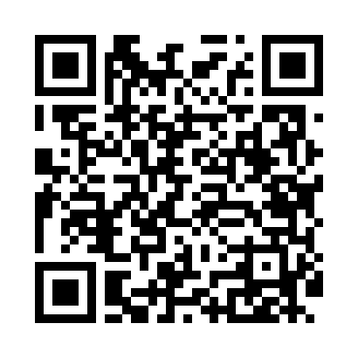
Номер товарно-транспортной накладной: |  |  | Торговый представитель: Amriyev Muhammad
Поставщик: Toshkent falcon fly 2 |  |  | Телефон торгового представителя: +998972880505
Дата отгрузки: 27.12.2025 |  |  | Контрагент: $$ 0071 $$
Дата консигнации: |  |  | Адрес:
Доставщик: |  |  | Телефон:
Телефон доставщика:
Время заказа: 27.12.2025 11:21:26
№ | Штрих-код | Название товаров (работ,услуг) | Количество | Количество в кейсе | Цена | Сумма
 |  |  | 200 |  |  | 440
1 | 6920250503028 | Металл санчқи DB-92-43 | 200 | 2 коробка | 2.20 | 440
Итого: 440$|->UZS: 5,500,000.00

